Sheet1
No. | 供应商 | 采购员 | 分类（二级分类名称） | SKU | 配件名称 | 配件编号 （说明书内） | 适用产品SKU | 配件照片 | 说明书配件照片 | 邮购盒包装尺寸 | 外箱包装尺寸 | 外箱箱率 | 长度（cm） | 重量(g) | 配件流向
1 | 温州量誉美容器材有限公司 | Nick | 电磨头 | PART-OTU-001 | 太阳能板1（方形） | G | 82test-82test2003,OB-OTU002,82test-82test2004 | 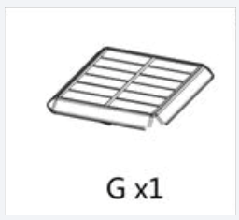 |  | 10x5x3cm | 10x5x3cm | 10 | 10 | 100 | 国内

